行政事業レビューシート
 |  |  |  |  |  |  |  |  |  |  |  |  | 事業番号 |  |  |  | 2021 |  |  | - | 環境 |  |  | - | 20 |  | - | 0184
令和3年度行政事業レビューシート |  |  |  |  |  |  |  |  |  |  |  |  |  |  |  |  |  |  |  | （ | 環境省 |  |  |  |  |  |  |  |  |  | ）
事業名 |  |  | 不法投棄等未然防止・事案対応事業（「産業廃棄物適正処理推進費」から名称変更) |  |  |  |  |  |  |  |  |  |  | 担当部局庁 |  |  |  | 環境再生・資源循環局 |  |  |  |  |  |  |  | 作成責任者
事業開始年度 |  |  | 平成10年度 |  |  |  | 事業終了 （予定）年度 |  |  | 終了予定なし |  |  |  | 担当課室 |  |  |  | 環境再生事業担当参事官付不法投棄現状回復事業対策室 |  |  |  |  |  |  |  | 不法投棄現状回復事業対策室長 神谷 洋一
会計区分 |  |  | 一般会計
根拠法令 （具体的な 条項も記載） |  |  | 廃棄物の処理及び清掃に関する法律第4条第3項及び第4項、第16条並びに第24条の5 等 |  |  |  |  |  |  |  |  |  |  | 関係する 計画、通知等 |  |  |  | 特定産業廃棄物に起因する支障の除去等を令和4年度までの間に計画的かつ着実に推進するための基本的な方針一‐3及び三-3
主要政策・施策 |  |  | - |  |  |  |  |  |  |  |  |  |  | 主要経費 |  |  |  | その他の事項経費
事業の目的 （目指す姿を簡潔に。3行程度以内） |  |  | ・都道府県等に対する技術的支援により不法投棄等の拡大防止や支障の除去等の徹底を図る。 ・各地域における不法投棄等の実態を把握することにより、産業廃棄物の不法投棄等対策に係る政策形成を図る。 ・不法投棄等を早期発見・早期対応できる体制を整備することにより未然防止・拡大防止を図るほか、地方環境事務所を核とした関係機関によるネットワークの強化を図る。
事業概要 （5行程度以内。別添可） |  |  | ・都道府県等に対して不法投棄等の行為者等への責任追及や支障除去等の手法に関する助言等を行う専門家チームを現地へ派遣するなど、不法投棄等事案に係る支障除去等対策の円滑かつ適正な実施を支援するとともに、担当職員の現場対応等について資質向上を図る不法投棄等事案対応支援事業を行う。 ・都道府県等における不法投棄等の残存事案の実態調査等を行う。
実施方法 |  |  | 委託・請負、その他
予算額・ 執行額 （単位:百万円） |  |  |  |  |  |  |  | 平成30年度 |  |  |  | 令和元年度 |  |  |  |  | 令和2年度 |  |  |  |  | 令和3年度 |  |  |  |  | 令和4年度要求
 |  |  | 予算の状況 |  | 当初予算 |  |  | 28 |  |  |  | 37 |  |  |  |  | 32 |  |  |  |  | 25 |  |  |  |  | 24
 |  |  |  |  | 補正予算 |  |  | - |  |  |  | - |  |  |  |  | - |  |  |  |  | -
 |  |  |  |  | 前年度から繰越し |  |  | - |  |  |  | - |  |  |  |  | - |  |  |  |  | - |  |  |  |  | -
 |  |  |  |  | 翌年度へ繰越し |  |  | - |  |  |  | - |  |  |  |  | - |  |  |  |  | -
 |  |  |  |  | 予備費等 |  |  | - |  |  |  | - |  |  |  |  | - |  |  |  |  | -
 |  |  |  |  | 計 |  |  | 28 |  |  |  | 37 |  |  |  |  | 32 |  |  |  |  | 25 |  |  |  |  | 24
 |  |  | 執行額 |  |  |  |  | 26 |  |  |  | 25 |  |  |  |  | 23
 |  |  | 執行率（％） |  |  |  |  | 93% |  |  |  | 68% |  |  |  |  | 72%
 |  |  | 当初予算＋補正予算に対する執行額の割合（％） |  |  |  |  | 93% |  |  |  | 68% |  |  |  |  | 72%
令和3・4年度 予算内訳 （単位：百万円） |  |  | 歳出予算目 |  |  |  |  | 令和3年度当初予算 |  |  |  | 令和4年度要求 |  |  |  |  | 主な増減理由
 |  |  | 環境保全調査費 |  |  |  |  | 25 |  |  |  | 24 |  |  |  |  | -
 |  |  | 委員等旅費 |  |  |  |  | 0 |  |  |  | 0
 |  |  | 諸謝金 |  |  |  |  | 0 |  |  |  | 0

 |  |  | 計 |  |  |  |  | 25 |  |  |  | 24
成果目標及び 成果実績 （アウトカム） |  |  | 定量的な成果目標 |  |  |  |  | 成果指標 |  |  |  |  |  |  | 単位 |  |  | 平成30年度 |  | 令和元年度 |  |  | 令和2年度 |  |  | 中間目標 |  |  | 目標最終年度
 |  |  |  |  |  |  |  |  |  |  |  |  |  |  |  |  |  |  |  |  |  |  |  |  |  | 4 |  | 年度 | - | 年度
 |  |  | 令和4年度までに支障等がある産業廃棄物の不法投棄等の残存件数を50件まで削減する。 |  |  |  |  | 支障等がある産業廃棄物の不法投棄等の残存件数 |  |  |  |  |  | 成果実績 | 件 |  |  | 103 |  | 96 |  |  | - |  |  | - |  |  | -
 |  |  |  |  |  |  |  |  |  |  |  |  |  | 目標値 | 件 |  |  | 63 |  | 56 |  |  | 50 |  |  | 50 |  |  | -
 |  |  |  |  |  |  |  |  |  |  |  |  |  | 達成度 | ％ |  |  | 61 |  | 54 |  |  | - |  |  | - |  |  | -
根拠として用いた 統計・データ名 （出典） |  |  | 産業廃棄物不法投棄実態調査に基づく数値（令和元年度産業廃棄物不法投棄等実態調査）

成果目標及び 成果実績 （アウトカム） |  |  | 定量的な成果目標 |  |  |  |  | 成果指標 |  |  |  |  |  |  | 単位 |  |  | 平成30年度 |  | 令和元年度 |  |  | 令和2年度 |  |  | 中間目標 |  |  | 目標最終年度
 |  |  |  |  |  |  |  |  |  |  |  |  |  |  |  |  |  |  |  |  |  |  |  |  |  | 4 |  | 年度 | - | 年度
 |  |  | 令和4年度までに産業廃棄物の不法投棄の新規発生件数を100件まで削減する。 |  |  |  |  | 産業廃棄物の不法投棄の新規発生件数 |  |  |  |  |  | 成果実績 | 件 |  |  | 155 |  | 151 |  |  | - |  |  | - |  |  | -
 |  |  |  |  |  |  |  |  |  |  |  |  |  | 目標値 | 件 |  |  | 109 |  | 104 |  |  | 100 |  |  | 100 |  |  | -
 |  |  |  |  |  |  |  |  |  |  |  |  |  | 達成度 | ％ |  |  | 70 |  | 69 |  |  | - |  |  | - |  |  | -
根拠として用いた 統計・データ名 （出典） |  |  | 産業廃棄物不法投棄実態調査に基づく数値（令和元年度産業廃棄物不法投棄等実態調査）

成果目標及び 成果実績 （アウトカム） |  |  | 定量的な成果目標 |  |  |  |  | 成果指標 |  |  |  |  |  |  | 単位 |  |  | 平成30年度 |  | 令和元年度 |  |  | 令和2年度 |  |  | 中間目標 |  |  | 目標最終年度
 |  |  |  |  |  |  |  |  |  |  |  |  |  |  |  |  |  |  |  |  |  |  |  |  |  | 4 |  | 年度 | - | 年度
 |  |  | 産業廃棄物の不法投棄等の残存事案のうち毎年度200件を処理済みとする。 |  |  |  |  | 産業廃棄物の不法投棄等の残存事案のうち処理済みとなった件数 |  |  |  |  |  | 成果実績 | 件 |  |  | 148 |  | 145 |  |  | - |  |  | - |  |  | -
 |  |  |  |  |  |  |  |  |  |  |  |  |  | 目標値 | 件 |  |  | 200 |  | 200 |  |  | 200 |  |  | 200 |  |  | -
 |  |  |  |  |  |  |  |  |  |  |  |  |  | 達成度 | ％ |  |  | 74 |  | 73 |  |  | - |  |  | - |  |  | -
根拠として用いた 統計・データ名 （出典） |  |  | 産業廃棄物不法投棄実態調査に基づく数値（令和元年度産業廃棄物不法投棄等実態調査）

活動指標及び 活動実績 （アウトプット） |  |  | 活動指標 |  |  |  |  |  |  |  |  |  |  |  | 単位 |  |  | 平成30年度 |  | 令和元年度 |  |  | 令和2年度 |  |  | 3年度 活動見込 |  |  | 4年度 活動見込
 |  |  | 都道府県等に対して専門家の派遣等により技術的支援を行った件数 |  |  |  |  |  |  |  |  |  |  | 活動実績 | 件 |  |  | 4 |  | 4 |  |  | 3 |  |  | - |  |  | -
 |  |  |  |  |  |  |  |  |  |  |  |  |  | 当初見込み | 件 |  |  | 4 |  | 4 |  |  | 3 |  |  | 5 |  |  | 5
活動指標及び 活動実績 （アウトプット） |  |  | 活動指標 |  |  |  |  |  |  |  |  |  |  |  | 単位 |  |  | 平成30年度 |  | 令和元年度 |  |  | 令和2年度 |  |  | 3年度 活動見込 |  |  | 4年度 活動見込
 |  |  | 都道府県等担当者向け研修の参加者数 |  |  |  |  |  |  |  |  |  |  | 活動実績 | 人 |  |  | 1,189 |  | 1,162 |  |  | 399 |  |  | - |  |  | -
 |  |  |  |  |  |  |  |  |  |  |  |  |  | 当初見込み | 人 |  |  | 1,000 |  | 1,000 |  |  | 1,000 |  |  | 600 |  |  | 1,000
単位当たり コスト |  |  | 算出根拠 |  |  |  |  |  |  |  |  |  |  |  | 単位 |  |  | 平成30年度 |  | 令和元年度 |  |  | 令和2年度 |  |  | 3年度活動見込
 |  |  | X：不法投棄等事案対応支援事業の実績額（百万円） ／ Y：不法投棄等対応支援事業における支援実績件数（件） |  |  |  |  |  |  |  |  |  |  | 単位当たり コスト | 百万円／件 |  |  | 1 |  | 1 |  |  | 1 |  |  | 1
 |  |  |  |  |  |  |  |  |  |  |  |  |  | 計算式 | X/Y |  |  | 13.2/12 |  | 13.8/12 |  |  | 14/14 |  |  | 14/15
政策評価、新経済・財政再生計画との関係 | 政策評価 | 政策 | -
 |  | 施策 | ４．廃棄物・リサイクル対策の推進
 |  | 測定指標 | 定量的指標 |  |  |  |  |  |  |  |  |  |  |  | 単位 |  |  | 平成30年度 |  | 令和元年度 |  |  | 令和2年度 |  |  | 中間目標 |  |  | 目標年度
...
点検・改善結果 | 点検結果 |  | 不法投棄事案の新規発生件数は減少傾向を示しているものの、残存事案は横ばい傾向で推移しており、未だ撲滅には至っていないことから、引き続き、未然防止・拡大防止対策の徹底を図っていく必要がある。
平成26年度 |  | 167、178
平成27年度 |  | 169、181
平成28年度 |  | 169
平成29年度 |  | 182
平成30年度 |  | 181
令和元年度 |  | 環境省 |  | - |  | 0175 |  |  | 環境省 |  | - |  | 0179
令和2年度 |  | 環境省 |  | - |  | 0180
資金の流れ （資金の受け取り先が何を行っているかについて補足する） （単位：百万円） |  |  | ※令和2年度実績を記入。執行実績がない新規事業、新規要求事業については現時点で予定やイメージを記入。

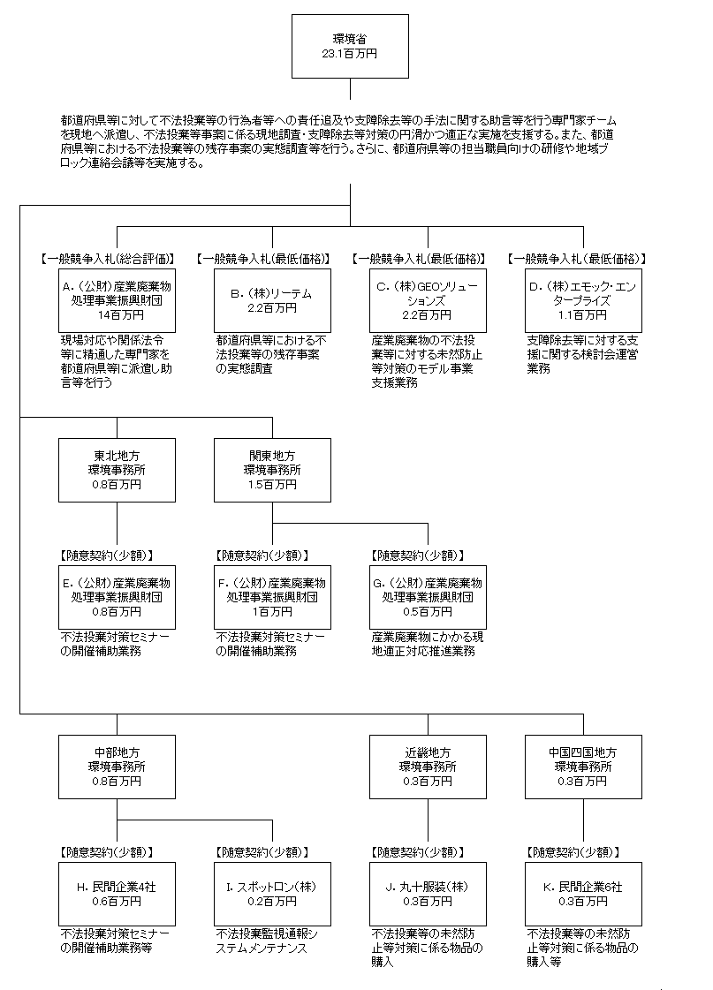

費目・使途 （「資金の流れ」においてブロックごとに最大の金額が支出されている者について記載する。費目と使途の双方で実情が分かるように記載） |  |  | A. （公財）産業廃棄物処理事業振興財団 |  |  |  |  |  |  |  |  |  |  |  |  | B. （株）リーテム
 |  |  | 費 目 |  |  | 使 途 |  |  |  |  |  |  |  | 金 額 (百万円） |  | 費 目 |  |  | 使 途 |  |  |  |  |  |  |  |  |  | 金 額 (百万円）
 |  |  | 人件費 |  |  | 不法投棄事案に対する技術的支援等業務費 |  |  |  |  |  |  |  | 8 |  | 人件費 |  |  | 不法投棄等実態把握等調査業務費 |  |  |  |  |  |  |  |  |  | 2
 |  |  | 業務費 |  |  | 不法投棄事案に対する技術的支援等業務費 |  |  |  |  |  |  |  | 2 |  | 業務費 |  |  | 不法投棄等実態把握等調査業務費 |  |  |  |  |  |  |  |  |  | 0
...

